Introducción
El siguiente análisis, se realizará teniendo en cuenta la producción de 3 diferentes productos:

1. Baldosas con un dimensionamiento de 33.15 x 30.15 cm
2. Baldosas con un dimensionamiento de 60 x 120 cm
3. Baldosas con un dimensionamiento de 34 x 67 cm

Cabe resaltar, que algunos de los datos necesarios para el respectivo análisis se asumieron o se aproximaron dado que la información encontrada fue escasa.

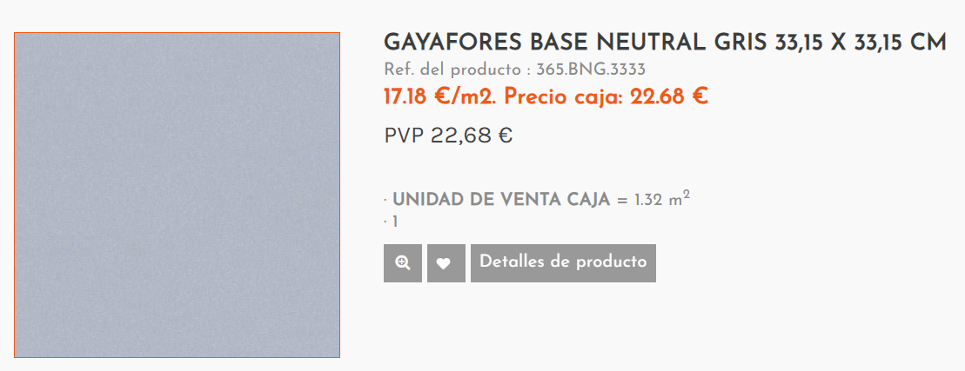

Eficiencia (Optimización)
Eficacia (Logro)
Productividad (resultados vs recursos)

Rentabilidad (beneficio vs inversión)
Competividad (calidad vs precio)
Despedricios
Cantidad de defecto
MTTR
MTBF

Producción Gayafores
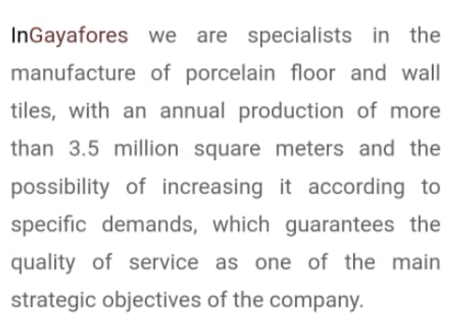
Baldosas 33.15x33.15 cm |  |  | Baldosas 60x120 cm |  |  | Baldosas 34x67 cm

Datos del 2024 (Automatizada) | Con producción anual de 3'5 (dato tomado de página oficial) |  | Datos del 2024 (Automatizada) | Con producción anual de 3'5 (dato tomado de página oficial) |  | Datos del 2024 (Automatizada) | Con producción anual de 3'5 (dato tomado de página oficial)
Materia Prima inicial | 1,400,000 | m^2 | Materia Prima inicial | 1,050,000 | m^2 | Materia Prima inicial | 1,050,000 | m^2
Medida de baldosa (33.15x33.15) cm | 0.11 | m^2 | Medida de baldosa (60x120) cm | 0.72 | m^2 | Medida de baldosa (34x67) cm | 0.23 | m^2

Producción anual de baldosas | 12,739,752 | Unidades | Producción anual de baldosas | 1,458,333 | Unidades | Producción anual de baldosas | 4,609,306 | Unidades
Producción mensual de baldosas (baldosas/mes) Trabajan 10 meses/año | 1,273,975 | Unidades | Producción mensual de baldosas (baldosas/mes) Trabajan 10 meses/año | 145,833 | Unidades | Producción mensual de baldosas (baldosas/mes) Trabajan 10 meses/año | 460,931 | Unidades
Producción semanal | 293,543 | Unidades | Producción semanal | 33,602 | Unidades | Producción semanal | 106,205 | Unidades
Producción diaria de baldosas (baldosas/día) | 42,466 | Unidades | Producción diaria de baldosas (baldosas/día) | 4,861 | Unidades | Producción diaria de baldosas (baldosas/día) | 15,364 | Unidades

Datos del 2015 (Manual) | Con producción anual de 2'0 (dato tomado de video) |  | Datos del 2015 (Manual) | Con producción anual de 2'0 (dato tomado de video) |  | Datos del 2015 (Manual) | Con producción anual de 2'0 (dato tomado de video)
Materia Prima inicial | 800,000 | m^2 | Materia Prima inicial | 600,000 | m^2 | Materia Prima inicial | 600,000 | m^2
Medida de baldosa (33.15x33.15) cm | 0.11 | m^2 | Medida de baldosa (60x120) cm | 0.72 | m^2 | Medida de baldosa (34x67) cm | 0.23 | m^2

Producción anual de baldosas | 7,279,858 | Unidades | Producción anual de baldosas | 833,333 | Unidades | Producción anual de baldosas | 2,633,889 | Unidades
Producción mensual de baldosas (baldosas/mes) | 727,986 | Unidades | Producción mensual de baldosas (baldosas/mes) | 83,333 | Unidades | Producción mensual de baldosas (baldosas/mes) | 263,389 | Unidades
Producción semanal | 167,739 | Unidades | Producción semanal | 19,201 | Unidades | Producción semanal | 60,689 | Unidades
Producción diaria de baldosas (baldosas/día) | 24,266 | Unidades | Producción diaria de baldosas (baldosas/día) | 2,778 | Unidades | Producción diaria de baldosas (baldosas/día) | 8,780 | Unidades

Se espera un aumento de más de 10 mil unidades por día |  |  | Se espera un aumento de más de 2 mil unidades por día |  |  | Se espera un aumento de más de 5 mil unidades por día

KPI 2 Costo Unidad Ganancia
KPI 2: Costo por Unidad |  | Comparar peso producción/peso inicial
 |  | Comparar ganancia/inversión (materia prima)

 | Materia Prima - Composición de Baldosas
 | Material | Precio | Composición
 | 25 Kg Arcilla | $ 75,000.00 | 60%
 | 25 Kg Feldespato | $ 95,000.00 | 30%
 | 25 Kg Aditivo Cerámico | $ 15,500.00 | 9%
 | 25 Kg Esmalte | $ 680,000.00 | 1%

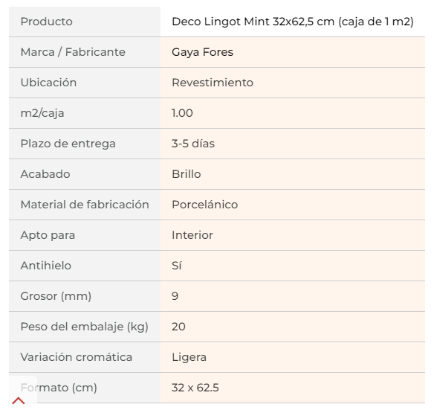
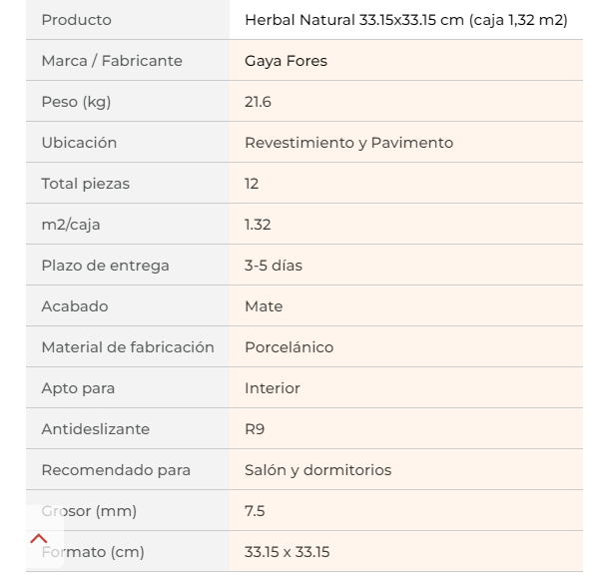
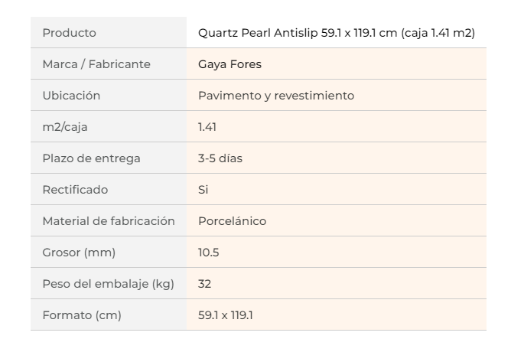
 | https://www.paratureforma.com/coleccion-quartz-de-gayafores/Quartz-Pearl-antislip-largo-Gayafores?search_query=gayafores
 | https://www.azulejosindigar.es/tienda-online/manufacturer/gayafores.html

 | Baldosa Gayafores Base Natural 33.15 x 33.15 cm |  |  |  |  | Baldosa Gayafores Base Natural 60 x 120 cm |  |  |  |  | Baldosa Gayafores Base Natural 34 x 67 cm

 | Unidades producidas por día |  |  |  |  | Unidades producidas por día |  |  |  |  | Unidades producidas por día
 | Automatizada | Actual |  |  |  | Automatizada | Actual |  |  |  | Automatizada | Actual
 | 42,466 | 24,266 |  |  |  | 4,861 | 2,778 |  |  |  | 15,364 | 8,780

 | Ganancia por Unidad |  |  |  |  | Ganancia por Unidad |  |  |  |  | Ganancia por Unidad
 | Área | 0.11 | m^2 |  |  | Área | 0.72 | m^2 |  |  | Área | 0.23 | m^2
 | Área caja (12 unidades) | 1.32 | m^2 |  |  | Área caja (2 unidades) | 1.44 | m^2 |  |  | Área caja (6 unidades) | 1.3668 | m^2
 | Unidades/caja | 12 | Unidades |  |  | Unidades/caja | 2 | Unidades |  |  | Unidades/caja | 6 | Unidades
 | Precio de caja | 22.68 | Euros | $ 94,713.00 |  | Precio de caja | 47.97 | Euros | $ 200,326.00 |  | Precio de caja | 29.10 | Euros | $ 121,524.00
 | Precio Unidad | 1.89 | Euros | $ 7,892.75 | Precio de venta | Precio Unidad | 23.99 | Euros | $ 100,163.00 | Precio de venta | Precio Unidad | 4.85 | Euros | $ 20,254.00 | Precio de venta
 | Peso Unidad | 1.8 | Kg |  |  | Peso Unidad | 16 | Kg |  |  | Peso Unidad | 3.3333333333 | Kg

 | Material | Peso x composición | Precio |  |  | Material | Peso x composición | Precio |  |  | Material | Peso x composición | Precio
 | Arcilla | 1.08 | $ 3,240.00 |  |  | Arcilla | 9.6 | $ 28,800.00 |  |  | Arcilla | 2 | $ 6,000.00
 | Feldespato | 0.54 | $ 2,052.00 |  |  | Feldespato | 4.8 | $ 18,240.00 |  |  | Feldespato | 1 | $ 3,800.00
 | Aditivo Cerámico | 0.162 | $ 100.44 |  |  | Aditivo Cerámico | 1.44 | $ 892.80 |  |  | Aditivo Cerámico | 0.3 | $ 186.00
 | Esmalte | 0.018 | $ 489.60 |  |  | Esmalte | 0.16 | $ 4,352.00 |  |  | Esmalte | 0.033333333333 | $ 906.67

 |  |  | $ 5,882.04 | Precio de inversión |  |  |  | $ 52,284.80 | Precio de inversión |  |  |  | $ 10,892.67 | Precio de inversión

 | KPI 2: Eficiencia Económica |  |  |  |  | KPI 2: Eficiencia Económica |  |  |  |  | KPI 2: Eficiencia Económica
 | Eficiencia física: no se tienen datos |  |  |  |  | Eficiencia física: no se tienen datos |  |  |  |  | Eficiencia física: no se tienen datos
 | Eficiencia Económica deseada |  | 1.6772986073 | Se reduce mano de obra..) |  | Eficiencia Económica deseada |  | 2.3946491141 | Se reduce mano de obra..) |  | Eficiencia Económica deseada |  | 2.3242701512 | Se reduce mano de obra..)
 | Eficiencia Económica real |  | 1.3418388858 |  |  | Eficiencia Económica real |  | 1.9157192913 |  |  | Eficiencia Económica real |  | 1.8594161209

 |  | KPI2 (Ee) | 20.00% |  |  |  | KPI2 (Ee) | 20.00% |  |  |  | KPI2 (Ee) | 20.00%

 | Ganancia del 20% por unidad en cada una de los tres tipos de baldosas

KPI3 Takt Time 30x30 cm
12 unidades = 1 lote

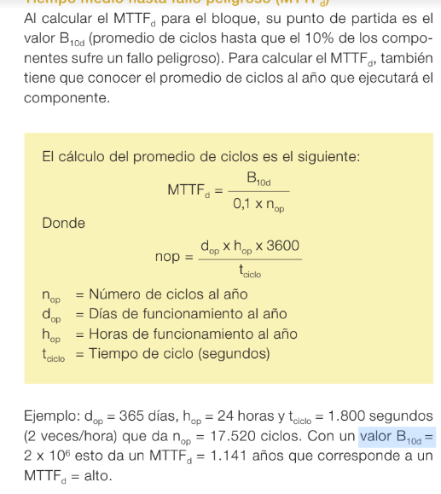
Datos del 2024 (Automatizada)
Horas día | 24 | horas
Lotes/día | 147.4508321 | lote/hora
 | 2.4575138683 | lote/minuto |  | Datos del 2024 (Automatizada)
Tiempo real ciclo/lote | 1.2 | minutos |  | Productividad | Takt Time (Minutos) | 9.7659672686
Tiempo diseñado ciclo/lote | 0.40691530286 | minutos | 29.49016642
unidades lote | 12 | unidades

Datos del 2015 (Manual)
Horas día | 24 | horas
Lotes/día | 84.257618342 | lote/hora
 | 1.404293639 | lote/minuto
Tiempo real ciclo/lote | 2 | minutos |  | Datos del 2015 (Manual)
Tiempo diseñado ciclo/lote | 0.71210178 | minutos | 16.851523668 | Productividad | Takt Time (Minutos) | 17.09044272
unidades lote | 12 | unidades

 |  |  | 42.86% | KPI3 (Takt TIme)

